基礎設計
クエスト基礎設計フォーマット


 | 認識合わせ

 |  | クエストの位置づけ |  | ランキング
 |  | クエストの存在意義 |  | 超上級者の遊び場。下手なガチャキャラ、フェス当たりよりも強いユニットが手に入る。フェス限ユニットの使いみちその２。
 |  | つまり |  | 対抗キャラとフェス限でハイスコアを取れるように

 | 基本情報

 |  | クエスト名 |  | ヘンペルチャレンジ
 |  | 難易度 |  | ウィザード級
 |  | ボスキャラクター名称 |  | ヘンペル
 |  | ボスキャラクター情報 |  | 青/ヒューマン/テクニカル

 |  | ステージギミック |  | Unknown/アニマル/ゴッド限定クエスト
 |  | エネミーギミックA
 |  | エネミーギミックB
 |  | キラー |  | 赤キラー
 |  | 対応できるユニット数
 |  | フロア構成要望 |  | 3〜5
 |  | 実現したいユーザー体験 |  | ■要件 ・全体攻撃や連続攻撃（全体連続攻撃も含む）が多くプレイヤーは防御力UPのユニットやカウンターをもつユニットを使用することで高得点が取れる ・ヘンペルはゲージ残りわずかで強力な連続全体攻撃を行い、その行動に合わせてカウンターをすると楽にオーバーキルを狙えるようにする。 ・オーバーキルが一番狙えるのはカウンターにしたいのでファラデーなどのユニットはステージギミックで封じる。ファラデー並みに脅威となるユニットが存在したらギミックを追加して封じたい。 ・ランキング特攻４体では1位を取れないようにしたい。手段としてカウンターする場面をHP残りわずかと限定し、他の部分は火力がでるユニットで削らなければならないようにする。 同じような性能を持つタマモよりも対抗ユニットのが火力でるようにする（ユニット側で調整） ハーシェル、バステト、ルピカなどで通常のヘンペルを削る→HPxx%以下で発動するトリガーに合わせてカウンターをする→カウンターでオーバーキルができ、高得点が狙える 通常で削る際にプロテクトがないとターン数を重ねてしまいポイントが取りにくい | 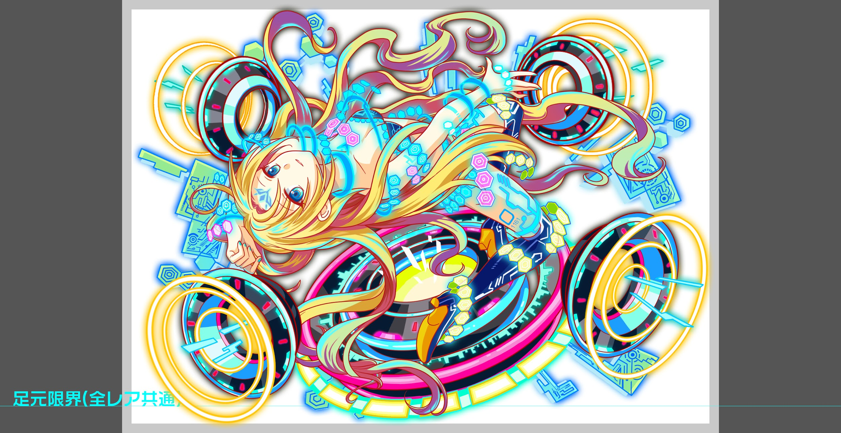
 |  | ステージギミック早見表 (2016/7/4更新) ※パーティの組み方に影響を与える戦略要素 |  | ウィルス / スリープ / スキルバインド / カウンター / 全体攻撃 / 連続攻撃 / パネル変換禁止 / 爆風軽減 / 時限式ダメージパネル / お邪魔パネル / パネルプロテクト / 暗闇 / {赤・青・黄・緑・ハート}無効 / {赤・青・黄・緑・ハート}ドロップDOWN / タップ数変更 / チェーン数変更 / {ヒューマン / アニマル / マシン / ドラゴン / ゴッド / unknown}キラー / {ヒューマン / アニマル / マシン / ドラゴン / ゴッド / unknown}限定 /

 |  | クリア報酬

 |  | 補足

 | 活躍させたいユニット |  |  |  | ランク30のため
 |  |  |  |  | コスト150までで組める最低PTを想定する
 |  | ラベル | ユニット名 | 概要コメント | ラベル | ユニット名 | 概要コメント
 |  | SSS | 対抗ユニット | スキル:割合ダメージ＋カウンター持ち Cスキル:ダメージ 活躍のポイント！ 割合ダメージとカウンターで、超連続攻撃を対処する 倍率は2.9 | 合計でコスト150まで | タマモ | 防御&カウンター持ち
 |  | SS | アルテミス | ・ヘンペルチャレンジで活躍するように調整をお願いします。 ・攻撃+防御バフは最低必要 ・但し、超あたりなので、上記+汎用的に扱いやすいスキル(SCパネル生成など)が必要 |  | ルピカ
 |  | SSS | 対抗ユニット | スキル:割合ダメージ＋カウンター持ち Cスキル:ダメージ 活躍のポイント！ 割合ダメージとカウンターで、超連続攻撃を対処する 2.9 |  | バステト
 |  | SSS | アルテミス | ・ヘンペルチャレンジで活躍するように調整をお願いします。 ・攻撃+防御バフは最低必要 ・但し、超あたりなので、上記+汎用的に扱いやすいスキル(SCパネル生成など)が必要 | フレンド想定 | 対抗ユニット | フレンド想定
 |  | 他活躍可能ユニット | ゼウス、ルピカ、麒麟

 | フロア構成 |  |  |  | 活躍阻止希望 | 理由 | 対策方法
 |  |  |  |  | アラジン | 既存の強力カウンターユニットのため 対抗ユニットとの差別化
 |  | フロア１ |  |  | ファラデー | カウンター以上に点数を取られると 既存のクエストと変わらない体験になるため
 |  | 登場ユニット | 攻撃力 | 概要・行動パターン | 伊達政宗 | ファラデーと合わせると強力なため
 |  | 影丸×2 | 2500 | 行動頻度1 30％程度の確率で3連続攻撃 | フェルマー | 強力で現状手に入らないユニット 活躍するとユーザの心境が悪くなる
 |  | ジークフリート | 3000 | 行動頻度2 HP低め 全体攻撃 →素早く倒すか、Cスキルの防御アップで対応する

 |  | フロア2
 |  | 登場ユニット | 攻撃力 | 概要・行動パターン
 |  | ケンジ×2 | 3000 | 行動頻度2 クリティカル＋攻撃頻度がランダムに変わる攻撃
 |  | クリムト | 5000 | 行動頻度2 ・ヒューマンキラー攻撃

 |  | フロア3
 |  | 登場ユニット | 攻撃力 | 概要・行動パターン
 |  | R4フール | 8500 | 行動頻度2 ・ヒューマンキラー攻撃 ・ダメージパネル生成 ・ダメージパネル吸収攻撃
 |  | R5フール | 9000 | 行動頻度1 HP多め ・ヒューマンキラー攻撃 ・ダメージパネル生成 ・ダメージパネル吸収攻撃 ・HP40％以下で超連続攻撃

 |  | フロア4
 |  | 登場ユニット | 攻撃力 | 概要・行動パターン
 |  | バルドル | 4500 | 行動頻度2 ・クリティカル ・ハートパネル無効 ・赤属性に行動頻度アップ
 |  | ムスペルヘイム | 6000 | 行動頻度3 ・連続攻撃 ・自身に攻撃力アップ ・黄属性に防御力アップ

 |  | ボスフロア
 |  | 登場ユニット | 攻撃力 | 概要・行動パターン
 |  | R5ヘンペル | 7000 | 行動頻度2 HPはそれなりに多め ・連続攻撃 ・ヒューマンキラー攻撃 ・赤キラー攻撃 ・HP40％以下で超連続攻撃
 |  | R6ヘンペル | 7000 | 行動頻度1 HPはそれなりに多め ・連続攻撃 ・ヒューマンキラー攻撃 ・ダメージパネル生成 ・ダメージパネル吸収攻撃
 |  | R6ヘンペル | 7000 | 行動頻度1 HPはかなり多め ・ヒューマンキラー攻撃 ・ダメージパネル生成 ・ダメージパネル吸収攻撃 ・HP40％以下で超連続攻撃

